Semáforo
Registros COVID-19, del 01 al 14 de Octubre del 2021 *

Datos actualizados al 15 de Octubre del 2021 a las 12:01:00 a.m.

Código departamento | Código municipio | Departamento | Municipio | Proyecciones preliminares, de Población INE | Total de tamizajes | Casos confirmados | Tasa por 100K Habitantes | Tasa Pruebas por 1000 | % de Positividad | Puntaje total | semaforo
TOTAL NACIONAL |  |  |  | 17109746 | 170254 | 23037 | 134.64255986 | 0.71 | 13.531 |  |  | Total de municipios según color
1 | 1 | GUATEMALA | GUATEMALA | 1204964 | 60778 | 2940 | 243.99 | 3.60 | 4.84 | 5.5 | >5 y <=7.5
1 | 2 | GUATEMALA | SANTA CATARINA PINULA | 86980 | 2785 | 302 | 347.21 | 2.29 | 10.84 | 6.5 | >5 y <=7.5 | Amarillo | Naranja | Rojo
1 | 3 | GUATEMALA | SAN JOSÉ PINULA | 89001 | 3564 | 419 | 470.78 | 2.86 | 11.76 | 6.5 | >5 y <=7.5 | 59 | 89 | 192
1 | 4 | GUATEMALA | SAN JOSÉ DEL GOLFO | 8409 | 68 | 5 | 59.46 | 0.58 | 7.35 | 7.5 | >5 y <=7.5
1 | 5 | GUATEMALA | PALENCIA | 74517 | 1210 | 418 | 560.95 | 1.16 | 34.55 | 8.5 | >7.5 y <=10
1 | 6 | GUATEMALA | CHINAUTLA | 123356 | 3960 | 863 | 699.6 | 2.29 | 21.79 | 7.5 | >5 y <=7.5
1 | 7 | GUATEMALA | SAN PEDRO AYAMPUC | 66926 | 3984 | 749 | 1119.15 | 4.25 | 18.8 | 7.5 | >5 y <=7.5
1 | 8 | GUATEMALA | MIXCO | 507220 | 9559 | 1051 | 207.21 | 1.35 | 10.99 | 6.5 | >5 y <=7.5
1 | 9 | GUATEMALA | SAN PEDRO SACATEPÉQUEZ | 55723 | 288 | 85 | 152.54 | 0.37 | 29.51 | 10 | >7.5 y <=10
1 | 10 | GUATEMALA | SAN JUAN SACATEPÉQUEZ | 281520 | 1142 | 147 | 52.22 | 0.29 | 12.87 | 7 | >5 y <=7.5
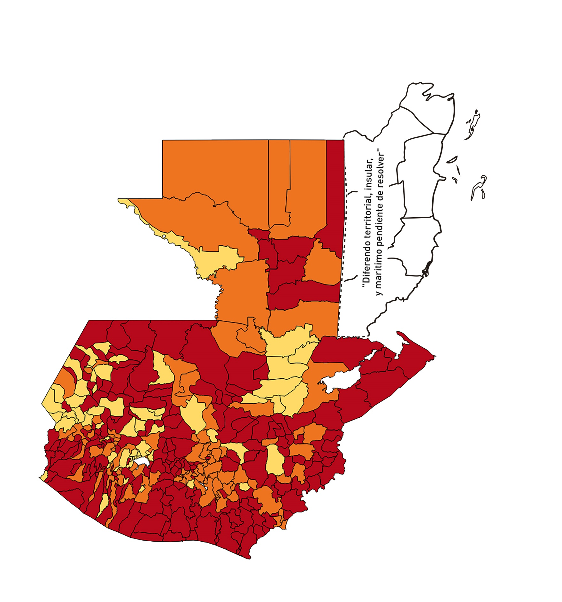
1 | 11 | GUATEMALA | SAN RAYMUNDO | 38739 | 1719 | 40 | 103.26 | 3.17 | 2.33 | 5.5 | >5 y <=7.5
1 | 12 | GUATEMALA | CHUARRANCHO | 16872 | 95 | 7 | 41.49 | 0.40 | 7.37 | 6.5 | >5 y <=7.5
1 | 13 | GUATEMALA | FRAIJANES | 62906 | 2545 | 226 | 359.27 | 2.89 | 8.88 | 6.5 | >5 y <=7.5
1 | 14 | GUATEMALA | AMATITLÁN | 150322 | 931 | 122 | 81.16 | 0.44 | 13.1 | 7.5 | >5 y <=7.5
1 | 15 | GUATEMALA | VILLA NUEVA | 475373 | 5510 | 684 | 143.89 | 0.83 | 12.41 | 6.5 | >5 y <=7.5
1 | 16 | GUATEMALA | VILLA CANALES | 166831 | 1649 | 242 | 145.06 | 0.71 | 14.68 | 7 | >5 y <=7.5
1 | 17 | GUATEMALA | SAN MIGUEL PETAPA | 148250 | 1534 | 147 | 99.16 | 0.74 | 9.58 | 7 | >5 y <=7.5
2 | 1 | EL PROGRESO | GUASTATOYA | 27201 | 722 | 246 | 904.38 | 1.90 | 34.07 | 8.5 | >7.5 y <=10
2 | 2 | EL PROGRESO | MORAZÁN | 12639 | 278 | 92 | 727.91 | 1.57 | 33.09 | 8.5 | >7.5 y <=10
2 | 3 | EL PROGRESO | SAN AGUSTÍN ACASAGUASTLÁN | 55039 | 167 | 35 | 63.59 | 0.22 | 20.96 | 9 | >7.5 y <=10
2 | 4 | EL PROGRESO | SAN CRISTÓBAL ACASAGUASTLÁN | 7939 | 54 | 11 | 138.56 | 0.49 | 20.37 | 8.5 | >7.5 y <=10
2 | 5 | EL PROGRESO | EL JÍCARO | 13509 | 92 | 12 | 88.83 | 0.49 | 13.04 | 7.5 | >5 y <=7.5
2 | 6 | EL PROGRESO | SANSARE | 13602 | 34 | 2 | 14.7 | 0.18 | 5.88 | 5 | >2.5 y <=5
2 | 7 | EL PROGRESO | SANARATE | 42203 | 198 | 27 | 63.98 | 0.34 | 13.64 | 8 | >7.5 y <=10
2 | 8 | EL PROGRESO | SAN ANTONIO LA PAZ | 22256 | 424 | 150 | 673.98 | 1.36 | 35.38 | 8.5 | >7.5 y <=10
3 | 1 | SACATEPEQUEZ | ANTIGUA GUATEMALA | 59091 | 1542 | 104 | 176 | 1.86 | 6.74 | 6.5 | >5 y <=7.5
3 | 2 | SACATEPEQUEZ | JOCOTENANGO | 23492 | 382 | 39 | 166.01 | 1.16 | 10.21 | 6.5 | >5 y <=7.5
3 | 3 | SACATEPEQUEZ | PASTORES | 19661 | 162 | 14 | 71.21 | 0.59 | 8.64 | 7.5 | >5 y <=7.5
3 | 4 | SACATEPEQUEZ | SUMPANGO | 46082 | 234 | 27 | 58.59 | 0.36 | 11.54 | 8 | >7.5 y <=10
3 | 5 | SACATEPEQUEZ | SANTO DOMINGO XENACOJ | 14455 | 41 | 7 | 48.43 | 0.20 | 17.07 | 8 | >7.5 y <=10
3 | 6 | SACATEPEQUEZ | SANTIAGO SACATEPÉQUEZ | 36982 | 367 | 60 | 162.24 | 0.71 | 16.35 | 8 | >7.5 y <=10
3 | 7 | SACATEPEQUEZ | SAN BARTOLOMÉ MILPAS ALTAS | 8642 | 184 | 57 | 659.57 | 1.52 | 30.98 | 8.5 | >7.5 y <=10
3 | 8 | SACATEPEQUEZ | SAN LUCAS SACATEPÉQUEZ | 28819 | 590 | 73 | 253.31 | 1.46 | 12.37 | 6.5 | >5 y <=7.5
3 | 9 | SACATEPEQUEZ | SANTA LUCÍA MILPAS ALTAS | 17422 | 198 | 25 | 143.5 | 0.81 | 12.63 | 6.5 | >5 y <=7.5
3 | 10 | SACATEPEQUEZ | MAGDALENA MILPAS ALTAS | 12766 | 102 | 43 | 336.83 | 0.57 | 42.16 | 9.5 | >7.5 y <=10
3 | 11 | SACATEPEQUEZ | SANTA MARÍA DE JESÚS | 26769 | 67 | 3 | 11.21 | 0.18 | 4.48 | 4 | >2.5 y <=5
3 | 12 | SACATEPEQUEZ | CIUDAD VIEJA | 41010 | 625 | 81 | 197.51 | 1.09 | 12.96 | 6.5 | >5 y <=7.5
3 | 13 | SACATEPEQUEZ | SAN MIGUEL DUEÑAS | 15562 | 121 | 13 | 83.54 | 0.56 | 10.74 | 7.5 | >5 y <=7.5
3 | 14 | SACATEPEQUEZ | ALOTENANGO | 28129 | 151 | 24 | 85.32 | 0.38 | 15.89 | 9 | >7.5 y <=10
3 | 15 | SACATEPEQUEZ | SAN ANTONIO AGUAS CALIENTES | 12716 | 56 | 7 | 55.05 | 0.31 | 12.5 | 8 | >7.5 y <=10
3 | 16 | SACATEPEQUEZ | SANTA CATARINA BARAHONA | 4569 | 12 | 1 | 21.89 | 0.19 | 8.33 | 6 | >5 y <=7.5
4 | 1 | CHIMALTENANGO | CHIMALTENANGO | 114720 | 2025 | 631 | 550.03 | 1.26 | 31.16 | 8.5 | >7.5 y <=10
4 | 2 | CHIMALTENANGO | SAN JOSÉ POAQUIL | 33454 | 83 | 23 | 68.75 | 0.18 | 27.71 | 10 | >7.5 y <=10
4 | 3 | CHIMALTENANGO | SAN MARTÍN JILOTEPEQUE | 93517 | 440 | 165 | 176.44 | 0.34 | 37.5 | 10 | >7.5 y <=10
4 | 4 | CHIMALTENANGO | SAN JUAN COMALAPA | 59505 | 260 | 92 | 154.61 | 0.31 | 35.38 | 10 | >7.5 y <=10
4 | 5 | CHIMALTENANGO | SANTA APOLONIA | 23464 | 72 | 24 | 102.28 | 0.22 | 33.33 | 10 | >7.5 y <=10
4 | 6 | CHIMALTENANGO | TECPÁN GUATEMALA | 110891 | 805 | 356 | 321.04 | 0.52 | 44.22 | 9.5 | >7.5 y <=10
4 | 7 | CHIMALTENANGO | PATZÚN | 70685 | 145 | 29 | 41.03 | 0.15 | 20 | 8 | >7.5 y <=10
4 | 8 | CHIMALTENANGO | POCHUTA | 11116 | 45 | 5 | 44.98 | 0.29 | 11.11 | 7 | >5 y <=7.5
4 | 9 | CHIMALTENANGO | PATZICÍA | 40104 | 136 | 37 | 92.26 | 0.24 | 27.21 | 10 | >7.5 y <=10
4 | 10 | CHIMALTENANGO | SANTA CRUZ BALANYÁ | 10815 | 73 | 19 | 175.68 | 0.48 | 26.03 | 9.5 | >7.5 y <=10
4 | 11 | CHIMALTENANGO | ACATENANGO | 28417 | 109 | 24 | 84.46 | 0.27 | 22.02 | 9 | >7.5 y <=10
4 | 12 | CHIMALTENANGO | YEPOCAPA | 42153 | 114 | 31 | 73.54 | 0.19 | 27.19 | 10 | >7.5 y <=10
4 | 13 | CHIMALTENANGO | SAN ANDRÉS ITZAPA | 35087 | 302 | 100 | 285.01 | 0.61 | 33.11 | 9 | >7.5 y <=10
4 | 14 | CHIMALTENANGO | PARRAMOS | 20163 | 173 | 72 | 357.09 | 0.61 | 41.62 | 9 | >7.5 y <=10
4 | 15 | CHIMALTENANGO | ZARAGOZA | 29077 | 189 | 84 | 288.89 | 0.46 | 44.44 | 9.5 | >7.5 y <=10
4 | 16 | CHIMALTENANGO | EL TEJAR | 23198 | 295 | 79 | 340.55 | 0.91 | 26.78 | 8.5 | >7.5 y <=10
5 | 1 | ESCUINTLA | ESCUINTLA | 168193 | 2211 | 554 | 329.38 | 0.94 | 25.06 | 8.5 | >7.5 y <=10
5 | 2 | ESCUINTLA | SANTA LUCÍA COTZUMALGUAPA | 125854 | 359 | 73 | 58 | 0.20 | 20.33 | 9 | >7.5 y <=10
5 | 3 | ESCUINTLA | LA DEMOCRACIA | 25703 | 76 | 26 | 101.16 | 0.21 | 34.21 | 10 | >7.5 y <=10
5 | 4 | ESCUINTLA | SIQUINALÁ | 25993 | 147 | 37 | 142.35 | 0.40 | 25.17 | 9.5 | >7.5 y <=10
5 | 5 | ESCUINTLA | MASAGUA | 48002 | 144 | 32 | 66.66 | 0.21 | 22.22 | 9 | >7.5 y <=10
5 | 6 | ESCUINTLA | TIQUISATE | 63422 | 129 | 28 | 44.15 | 0.15 | 21.71 | 8 | >7.5 y <=10
5 | 7 | ESCUINTLA | LA GOMERA | 52114 | 161 | 27 | 51.81 | 0.22 | 16.77 | 8 | >7.5 y <=10
5 | 8 | ESCUINTLA | GUANAGAZAPA | 17361 | 173 | 45 | 259.2 | 0.71 | 26.01 | 9 | >7.5 y <=10
5 | 9 | ESCUINTLA | PUERTO DE SAN JOSÉ | 67326 | 414 | 155 | 230.22 | 0.44 | 37.44 | 9.5 | >7.5 y <=10
5 | 10 | ESCUINTLA | IZTAPA | 20096 | 91 | 28 | 139.33 | 0.32 | 30.77 | 10 | >7.5 y <=10
5 | 11 | ESCUINTLA | PALÍN | 71172 | 285 | 48 | 67.44 | 0.29 | 16.84 | 9 | >7.5 y <=10
5 | 12 | ESCUINTLA | SAN VICENTE PACAYA | 18172 | 28 | 7 | 38.52 | 0.11 | 25 | 8 | >7.5 y <=10
5 | 13 | ESCUINTLA | NUEVA CONCEPCIÓN | 81233 | 178 | 54 | 66.48 | 0.16 | 30.34 | 10 | >7.5 y <=10
5 | 14 | ESCUINTLA | SIPACATE | 17838 | 33 | 5 | 28.03 | 0.13 | 15.15 | 8 | >7.5 y <=10
6 | 1 | SANTA ROSA | CUILAPA | 46974 | 583 | 178 | 378.93 | 0.89 | 30.53 | 8.5 | >7.5 y <=10
6 | 2 | SANTA ROSA | BARBERENA | 61079 | 215 | 18 | 29.47 | 0.25 | 8.37 | 7 | >5 y <=7.5
6 | 3 | SANTA ROSA | SANTA ROSA DE LIMA | 21415 | 120 | 6 | 28.02 | 0.40 | 5 | 6.5 | >5 y <=7.5
6 | 4 | SANTA ROSA | CASILLAS | 26059 | 248 | 102 | 391.42 | 0.68 | 41.13 | 9 | >7.5 y <=10
6 | 5 | SANTA ROSA | SAN RAFAEL LAS FLORES | 13850 | 24 | 1 | 7.22 | 0.12 | 4.17 | 4 | >2.5 y <=5
6 | 6 | SANTA ROSA | ORATORIO | 27115 | 227 | 64 | 236.03 | 0.60 | 28.19 | 9.5 | >7.5 y <=10
6 | 7 | SANTA ROSA | SAN JUAN TECUACO | 12825 | 40 | 9 | 70.18 | 0.22 | 22.5 | 9 | >7.5 y <=10
6 | 8 | SANTA ROSA | CHIQUIMULILLA | 64871 | 291 | 67 | 103.28 | 0.32 | 23.02 | 9 | >7.5 y <=10
6 | 9 | SANTA ROSA | TAXISCO | 36751 | 186 | 39 | 106.12 | 0.36 | 20.97 | 9 | >7.5 y <=10
6 | 10 | SANTA ROSA | SANTA MARÍA IXHUATÁN | 26721 | 154 | 51 | 190.86 | 0.41 | 33.12 | 9.5 | >7.5 y <=10
6 | 11 | SANTA ROSA | GUAZACAPÁN | 22197 | 109 | 22 | 99.11 | 0.35 | 20.18 | 9 | >7.5 y <=10
6 | 12 | SANTA ROSA | SANTA CRUZ NARANJO | 17875 | 85 | 10 | 55.94 | 0.34 | 11.76 | 8 | >7.5 y <=10
6 | 13 | SANTA ROSA | PUEBLO NUEVO VIÑAS | 29418 | 48 | 8 | 27.19 | 0.12 | 16.67 | 8 | >7.5 y <=10
6 | 14 | SANTA ROSA | NUEVA SANTA ROSA | 39286 | 93 | 9 | 22.91 | 0.17 | 9.68 | 6 | >5 y <=7.5
7 | 1 | SOLOLA | SOLOLÁ | 99934 | 134 | 14 | 14.01 | 0.10 | 10.45 | 5 | >2.5 y <=5
7 | 2 | SOLOLA | SAN JOSÉ CHACAYÁ | 5220 | 2 | 0 | 0 | 0.03 | 0 | 4 | >2.5 y <=5
7 | 3 | SOLOLA | SANTA MARÍA VISITACIÓN | 2602 | 5 | 1 | 38.43 | 0.14 | 20 | 8 | >7.5 y <=10
7 | 4 | SOLOLA | SANTA LUCÍA UTATLÁN | 21790 | 17 | 1 | 4.59 | 0.06 | 5.88 | 5 | >2.5 y <=5
7 | 5 | SOLOLA | NAHUALÁ | 93541 | 84 | 15 | 16.04 | 0.06 | 17.86 | 7 | >5 y <=7.5
7 | 6 | SOLOLA | SANTA CATARINA IXTAHUACÁN | 61274 | 65 | 7 | 11.42 | 0.08 | 10.77 | 5 | >2.5 y <=5
7 | 7 | SOLOLA | SANTA CLARA LA LAGUNA | 10340 | 12 | 0 | 0 | 0.08 | 0 | 4 | >2.5 y <=5
7 | 8 | SOLOLA | CONCEPCIÓN | 7214 | 1 | 0 | 0 | 0.01 | 0 | 4 | >2.5 y <=5
7 | 9 | SOLOLA | SAN ANDRÉS SEMETABAJ | 14861 | 15 | 1 | 6.73 | 0.07 | 6.67 | 5 | >2.5 y <=5
7 | 10 | SOLOLA | PANAJACHEL | 16101 | 79 | 6 | 37.26 | 0.35 | 7.59 | 7 | >5 y <=7.5
7 | 11 | SOLOLA | SANTA CATARINA PALOPÓ | 4882 | 3 | 0 | 0 | 0.04 | 0 | 4 | >2.5 y <=5
7 | 12 | SOLOLA | SAN ANTONIO PALOPÓ | 15752 | 25 | 5 | 31.74 | 0.11 | 20 | 8 | >7.5 y <=10
7 | 13 | SOLOLA | SAN LUCAS TOLIMÁN | 31805 | 63 | 15 | 47.16 | 0.14 | 23.81 | 8 | >7.5 y <=10
7 | 14 | SOLOLA | SANTA CRUZ LA LAGUNA | 7894 | 2 | 0 | 0 | 0.02 | 0 | 4 | >2.5 y <=5
7 | 15 | SOLOLA | SAN PABLO LA LAGUNA | 8004 | 4 | 0 | 0 | 0.04 | 0 | 4 | >2.5 y <=5
7 | 16 | SOLOLA | SAN MARCOS LA LAGUNA | 2944 | 2 | 0 | 0 | 0.05 | 0 | 4 | >2.5 y <=5
7 | 17 | SOLOLA | SAN JUAN LA LAGUNA | 13400 | 19 | 2 | 14.93 | 0.10 | 10.53 | 5 | >2.5 y <=5
7 | 18 | SOLOLA | SAN PEDRO LA LAGUNA | 11828 | 19 | 2 | 16.91 | 0.11 | 10.53 | 6 | >5 y <=7.5
7 | 19 | SOLOLA | SANTIAGO ATITLÁN | 44854 | 60 | 11 | 24.52 | 0.10 | 18.33 | 7 | >5 y <=7.5
8 | 1 | TOTONICAPAN | TOTONICAPÁN | 118960 | 1217 | 206 | 173.17 | 0.73 | 16.93 | 8 | >7.5 y <=10
...

